Φόρτοι
Παράδειγμα

Οδικός Άξονας |  | Όθωνος Αμαλίας |  | Συμβολή | Γούναρη | Διατομή | Α1 |  |  |  |  |  |  |  |  | Μονάδες Επιβατικών Αυτοκινήτων
Ημερομηνία Μετρήσεων Διατομής |  |  | 2017-03-15 | Ημέρα | Τετάρτη | Κατάσταση Κυκλοφοριακής Ροής |  |  | Έντονη Συμφόρηση |  | Καιρός | Βροχερός |  |  |  | ΙΧ | 1
Ώρα Έναρξης Μετρήσεων Διατομής |  |  | 18:00:00 |  |  |  |  |  | Μετρήσεις γίνονται ανά δεκάλεπτο-χωρίς παύση |  |  |  |  |  |  | Λεωφορεία | 2.5
Ώρα Λήξης Μετρήσεων Διατομής |  |  | 20:00:00 |  |  |  |  |  |  |  |  |  |  |  |  | Φορτηγά | 1.5
 |  |  |  |  |  |  |  |  |  |  |  |  |  |  |  | Δίκυκλα | 0.5
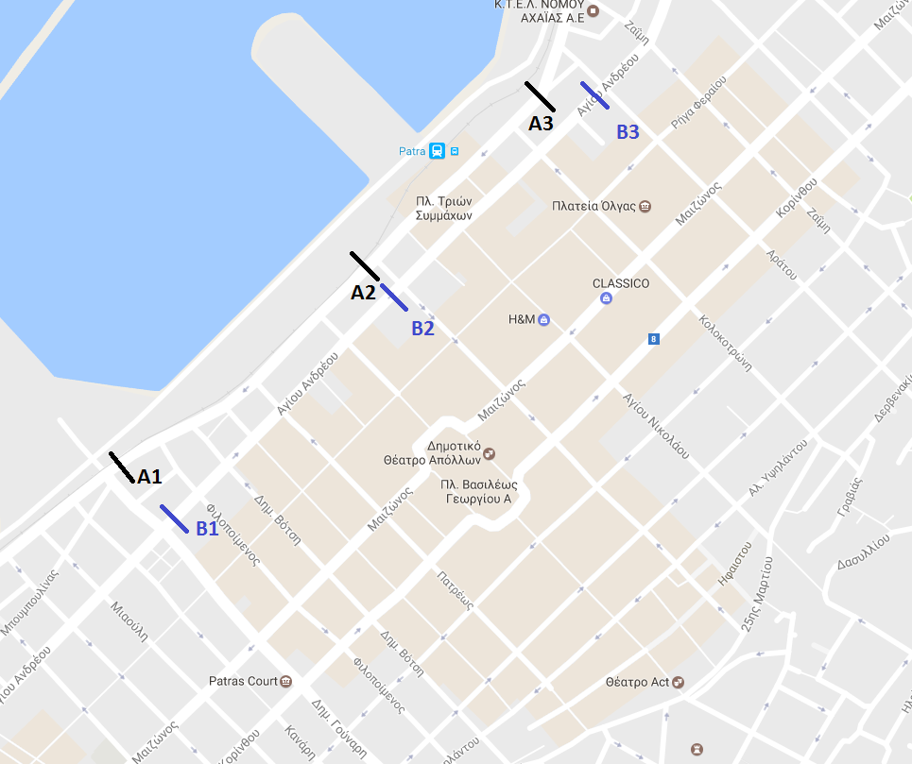
Διατομή | Α1 |  |  |  |  | Α2 |  |  |  |  | Α3
 | IX | Λεωφορεία | Φορτηγά | Δίκυκλα | Total ΜΕΑ | IX | Λεωφορεία | Φορτηγά | Δίκυκλα | Total ΜΕΑ | IX | Λεωφορεία | Φορτηγά | Δίκυκλα | Total ΜΕΑ
18:10:00 | 25 | 1 | 2 | 10 | 35.5 |  |  |  |  | 0 |  |  |  |  | 0
18:20:00
18:30:00
18:40:00
18:50:00
19:00:00
19:10:00
19:20:00
19:30:00
19:40:00
19:50:00
20:00:00

